RISCO
 | IDENTIFICAÇÃO/ REGISTRO/TRATAMENTO DE RISCOS NOS OBJETIVOS DAS PROCESSOS DA UNIDADES ORGANIZACIONAIS DA UFSCar (UORG-UFSCar) |  |  |  |  |  |  |  |  |  |  |  |  | 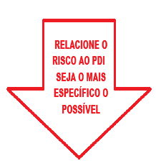
 |  |  |  | RISCO | MATRIZ GUT (Probabilidade-Impacto) |  |  |  | NÍVEL DO RISCO | TRATAMENTO (RESPOSTAS AOS RISCOS) |  | COMUNICAÇÃO | REGISTRO DAS AÇÕES DE CONTROLE | PDI - 2024-2028 | MACROPROCESSOS ASSOCIADOS | RELAÇÃO COM PDI
No. | UORG/Unidade Organizacional | PROCESSOS | OBJETIVO(S) | RISCO IDENTIFICADO - CAUSA -EFEITO | G Gravidade | U Urgência | T Tendência | GUT | CLASSIFICAÇÃO | ESTRATÉGIA | REGISTRO DAS AÇÕES DE CONTROLE | COMUNICAÇÃO DOS RISCOS | CONTROLES INTERNOS - METAS - INDICADORES | INDIQUE O EIXO / OBJETIVO / AÇÃO RELACIONADO AO RISCO | MACROPROCESSOS ASSOCIADOS | Relação resumida com objetivos/ações do PDI
EXEMPLO | DIRC | Gestão da implementação da gestão de riscos nas UORGs | Apoiar e monitorar as UORGs na atualização dos riscos e implementação de ações de tratamento, reduzindo riscos altos e extremos sem tratamento. | UORGs não atualizam riscos nem implementam ações de tratamento, devido a desconhecimento, baixa cultura de riscos e ausência de cobrança da gestão, resultando em riscos altos/extremos sem tratamento e responsabilização da alta gestão. | 5 | 5 | 5 | 125 | EXTREMO | MITIGAR | Registrar, via SEI, as solicitações de mapeamento de riscos às UORGs, consolidar os riscos recebidos em relatório e propor pautas ao CGIRC para discussão e “assunção” formal dos riscos pelos responsáveis. | ENVIAR DIRC | Controle: registro das UORGs que atualizaram riscos no ciclo anual. Meta: pelo menos 80% das UORGs com riscos atualizados. Indicador: percentual de UORGs com matriz de riscos atualizada. | Eixo 4 – Gestão OBJETIVO 4.1 - Melhorar a governança corporativa AÇÃO: 4.1.4 - Aumentar a maturidade da Gestão de Riscos | Governança, Riscos, Integridade e Processos Institucionais | Enquadra‑se nas ações de difundir a cultura de riscos, priorização e tratamento, previstas no capítulo de gestão de riscos.
2 |  |  |  |  | 5 | 4 | 5 | 100 | ALTO | MITIGAR |  | ENVIAR DIRC
3 |  |  |  |  | 5 | 4 | 5 | 100 | ALTO | MITIGAR |  | ENVIAR DIRC
4 |  |  |  |  | 3 | 4 | 4 | 48 | MÉDIO | MITIGAR |  | DENTRO APETITE
5 |  |  |  |  | 1 | 1 | 1 | 1 | BAIXO | ACEITAR |  | DENTRO APETITE
6
7
8
9
10
11

GUT
MATRIZ G.U.T - GRAVIDADE URGÊNCIA TENDÊNCIA
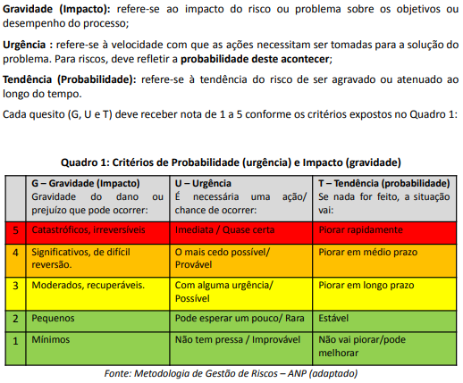

CLASSIFICAÇÃO
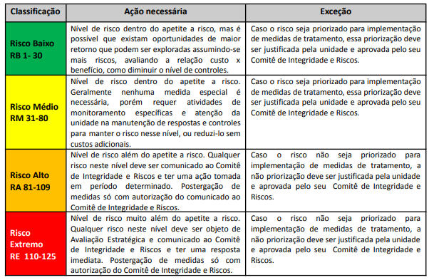
CLASSIFICAÇÃO DO RISCO EM BAIXO-MÉDIO-ALTO-EXTREMO
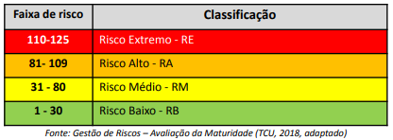

TRATAMENTO
TRATAMENTO DO RISCO: ACEITAR, EVITAR, MITIGAR...

